Arkusz1
ID | 9
Tester zgłaszający (Tester reporting) | Karolina
Data (Date) | 27.06.2023
Tytuł (Title) | Zmiana danych użytkownika powoduje błąd przy próbie wylogowania się.
Środowisko (Environment) | MrBuggy6 - wersja 1.0.0.2
Priorytet (Priority) | Wysoki
Kroki reprodukcji (Step-by step reproduction) | 1. Zaloguj się do aplikacji wpisując poprawne dane użytkownika
 | 2. Kliknij przycisk "Profile"
 | 3. Kliknij przycisk "Edit"
 | 4. Zmień minimum jedną danę, np. nazwę użytkownika
 | 5. Kliknij przycisk "Save"
 | 6. Kliknij przycisk "Log out"
 | 7.
 | 8.
 | 9.
 | 10.
Oczekiwany rezultat (Expected result) | Następuje wylogowanie z aplikacji
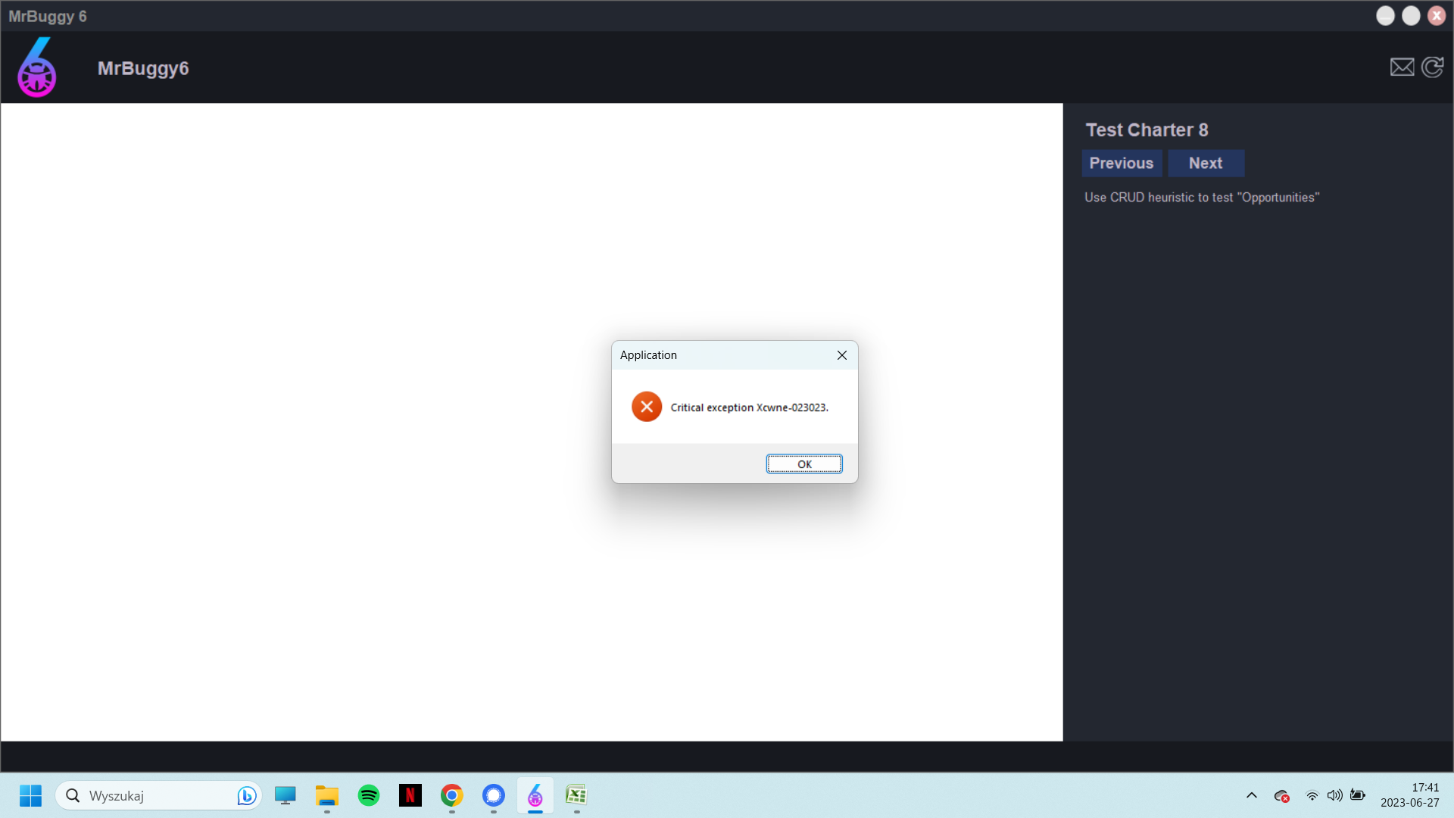
Rzeczywisty rezultat (Actual result) | Brak możliwości wylogowania się - pojawia się komunikat widoczny w załączniku
Załączniki (Attachments)

